Feuille de résultat
FEDERATION FRANCAISE DE BILLARD |  |  |  |  | CHAMPIONNATS INDIVIDUELS
C.E.B. C.N.O.S.F. U.M.B. |  |  |  |  | Feuille de transmission des résultats techniques
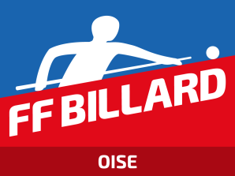
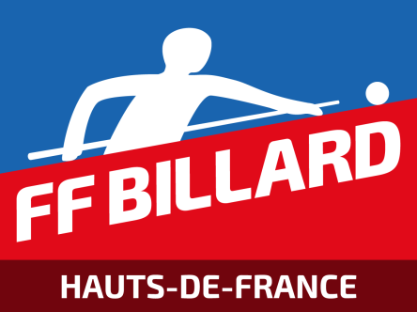
 |  | RESPONSABLE DE LIGUE

Finale Oise
Mode de Jeu |  | 5 QUILLES |  | Catégorie |  | HANDICAP
Lieu de l'épreuve |  | B.C SENLIS |  | Date |  | 2021-06-12

Classe ment | Nom - Prénom |  | N° de licence |  |  | Pts | Caram bole | Rep rises | M.G. | M.P. | Série

1 | CHARLES Dominique |  | 135646E |  |  | 8 | 300 | 4 | 1.000 | 75.000 | 0
2 | LORGE Thierry |  | 013613P |  |  | 4 | 366 | 4 | 0.915 | 91.500 | 0
3 | PROUT Vincent |  | 133360G |  |  | 4 | 281 | 3 | 0.937 | 93.667 | 0
4 | LAMARQUE Yves |  | 155214L |  |  | 2 | 157 | 3 | 0.698 | 52.333 | 0
5 | VANDEPUTTE Laurent |  | 159833G |  |  | 0 | 246 | 3 | 0.820 | 82.000 | 0
6 | - |  |  |  |  | - | - | - | - | - | -
7 | - |  |  |  |  | - | - | - | - | - | -
8 | - |  |  |  |  | - | - | - | - | - | -

Les joueurs déclarés forfaits doivent figurer dans ce cadre à la suite
1
2

 | Nom et prénom du responsable de l'épreuve (en capitales) |  |  |  |  |  | PARBE Philippe

Qualité |  |  |  |  |  |  | SIGNATURE

TRES IMPORTANT
Cette feuille, dûment remplie, doit être transmise au Responsable de ligue 48 heures au plus tard après la fin de l'épreuve.
Elle doit impérativement être accompagnée du bordereau d'engagement dans la Finale de ligue du joueur qualifié et de son remplaçant.
ATTENTION : Ne pas omettre d'indiquer le n° de licence de chacun des concurrents même déclarés forfaits

Engagement tour suivant
C.E.B |  |  |  | C.N.O.S.F. |  |  |  |  | U.M.B.

FEDERATION FRANCAISE DE BILLARD

Secrétariat Fédéral : 19 & 21, Avenue Aristide Briand - BP 2202 - 03202 VICHY CEDEX
Tél. : 04.70.96.01.01 - Fax : 04.70.96.01.02

LIGUE : HAUTS DE FRANCE


BORDEREAU D'ENGAGEMENT

 |  |  | Dans la Finale de :
 |  |  | France

Mode de jeu : |  | 5 QUILLES |  |  | Catégorie : | HANDICAP
qui se disputera le : |  |  |  |  | à :

1 ) NOM & Prénom du 1er joueur : |  |  | CHARLES Dominique |  |  |  | N° Licence : | 135646E
Adresse du joueur :
Club : |  |  |  |  |  | Moyenne Générale : |  | 1.000

2 ) NOM & Prénom du remplaçant : |  |  | LORGE Thierry |  |  |  | N° Licence : | 013613P
Adresse du joueur :
Club : |  |  |  |  |  | Moyenne Générale : |  | 0.915

A: |  |  | Le: |  |  | Signature du premier joueur engagé :
Nom en clair du responsable de l'épreuve :
PARBE Philippe

 | Signature : |  |  |  |  | Signature du joueur remplaçant :

Attention :
#N/A
Ce bordereau doit être impérativement accompagné de la feuille de résultats de la Finale départementale

NB : Ne doivent être mentionnés sur cette feuille que les joueurs décidés à poursuivre l'épreuve.

